상품제안서
락앤락 보온보냉 패션텀블러 300ml | 상품코드: S37447

 |  |  |  |  |  |  | 02-713-8555 | www.synergygift.co.kr
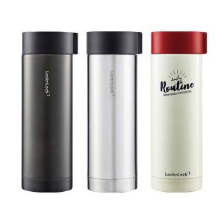

【상세/제작정보】

【인쇄/포장옵션】 | 레이저 / 포장지포장

【공급단가】 | 수량 | 50~ | 100~ | 500~ | 1,000~ | 2,000~
*VAT별도 | 다크그레이 | 13,000원 | 12,300원 | 11,700원 | 11,400원 | 11,200원
 | 아이보리 | 13,000원 | 12,300원 | 11,700원 | 11,400원 | 11,200원
 | 실버 | 13,000원 | 12,300원 | 11,700원 | 11,400원 | 11,200원

【상품 URL】 | https://www.synergygift.co.kr:443/src/goods_detail.php?gdno=37447

